Información
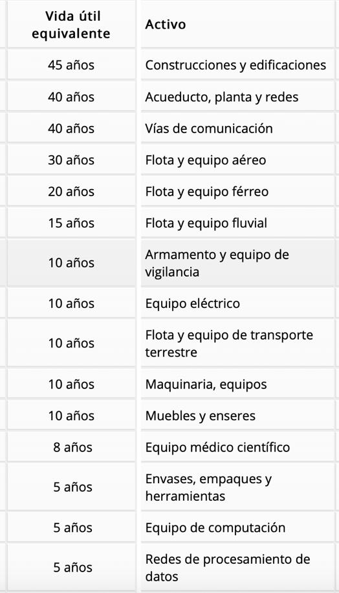
Inversión Inicial | Valor USD | Valor COP
Terrenos | $2,874.99 | $10,000,000.00
Maquinaria y Equipos | $7,187.49 | $25,000,000.00
Capital de Trabajo | $2,300.00 | $8,000,000.00
Total | $12,362.48 | $43,000,000.00

 |  |  | Gasto Operacional + inflación
 | Valor USD | Valor COP | Año 1 | Año 2 | Año 3 | Año 4 | Año 5
Gasto Operacional/anual | $862.50 | $3,000,000.00 | $3,180,000.00 | $3,370,800.00 | $3,573,048.00 | $3,787,430.88 | $4,014,676.73

Vida Util de Proyecto | 5
Tasa Impuesto | 35%
Inflación Esperada | 6%
Nota: Se espera que los costos y gastos aumenten cada año

Depreciación de Activos
 | Valor USD | Valor COP
Valor de Rescate | $1,437.50 | $5,000,000.00

 |  |  | Costo Fijo + inflación
 |  |  | Año 1 | Año 2 | Año 3 | Año 4 | Año 5
Costos Fijos | $2,587.50 | $9,000,000.00 | $9,540,000.00 | $10,112,400.00 | $10,719,144.00 | $11,362,292.64 | $12,044,030.20

 |  |  | CostoVariable Unitario + inflación
 |  |  | Año 1 | Año 2 | Año 3 | Año 4 | Año 5
Costo Variable unitario | $7.19 | $25,000.00 | $26,500.00 | $28,090.00 | $29,775.40 | $31,561.92 | $33,455.64

 |  |  | CostoVariable Anual
 |  |  | Año 1 | Año 2 | Año 3 | Año 4 | Año 5
 |  |  | $39,750,000.00 | $42,135,000.00 | $44,663,100.00 | $47,342,886.00 | $50,183,459.16

 |  |  | Precio de venta Unitario + inflación
 |  |  | Año 1 | Año 2 | Año 3 | Año 4 | Año 5
Precio de Venta Unitario | $10.06 | $35,000.00 | $37,100.00 | $39,326.00 | $41,685.56 | $44,186.69 | $46,837.90

Unidades vendidas/Año | 1500

 | Total Activos Fijos / Depreciación 10 Años
 | Ventiladores | $ 214,044.05 | $ 21,404.41 | $ 21,404.41 | $ 21,404.41 | $ 21,404.41 | $ 21,404.41
 | Luces | $ 58,375.65 | $ 5,837.57 | $ 5,837.57 | $ 5,837.57 | $ 5,837.57 | $ 5,837.57
 | Televisores | $ 1,945,855.00 | $ 194,585.50 | $ 194,585.50 | $ 194,585.50 | $ 194,585.50 | $ 194,585.50
 | Computador con hardware necesario | $ 4,670,052.00 | $ 467,005.20 | $ 467,005.20 | $ 467,005.20 | $ 467,005.20 | $ 467,005.20
 | Monitor | $ 1,362,098.50 | $ 136,209.85 | $ 136,209.85 | $ 136,209.85 | $ 136,209.85 | $ 136,209.85
 | Mouse | $ 272,419.70 | $ 27,241.97 | $ 27,241.97 | $ 27,241.97 | $ 27,241.97 | $ 27,241.97
 | Teclado | $ 467,005.20 | $ 46,700.52 | $ 46,700.52 | $ 46,700.52 | $ 46,700.52 | $ 46,700.52
 | Alfombrilla | $ 116,751.30 | $ 11,675.13 | $ 11,675.13 | $ 11,675.13 | $ 11,675.13 | $ 11,675.13
 | Mesas | $ 1,751,269.50 | $ 175,126.95 | $ 175,126.95 | $ 175,126.95 | $ 175,126.95 | $ 175,126.95
 | Sillas ergonomica | $ 1,556,684.00 | $ 155,668.40 | $ 155,668.40 | $ 155,668.40 | $ 155,668.40 | $ 155,668.40
 |  | Total | $ 1,241,455.49 |  |  |  |  |  |  | $ 450,000.00

Activos diferidos
Arrendamiento | 1 | $ 750,000.00 | $ 750,000.00
Seguros robo y catastrofes | 2 | $ 500,000.00 | $ 1,000,000.00
Insumos (Papelería) | 1 | $ 500,000.00 | $ 500,000.00
 |  | Valor total | $ 2,250,000.00

 |  | capital trabajo | 8000000 |  |  |  | $ 9,241,455.49

 |  |  |  |  |  |  | 12367152.11

 |  |  |  |  |  |  | $ 12,367,152.11

 |  |  |  |  |  | Tabla de amortzación
 |  |  |  |  |  | Año | Amortización anual | Amortización acumulada | Valor en libros
 |  |  |  |  |  | 1 | $ 450,000.00 | $ 450,000.00 | $ 1,800,000.00
 |  |  |  |  |  | 2 | $ 450,000.00 | $ 900,000.00 | $ 1,350,000.00
 |  |  |  |  |  | 3 | $ 450,000.00 | $ 1,350,000.00 | $ 900,000.00
 |  |  |  |  |  | 4 | $ 450,000.00 | $ 1,800,000.00 | $ 450,000.00
 |  |  |  |  |  | 5 | $ 450,000.00 | $ 2,250,000.00 | $ -

Flujo de Caja Corrientes
Flujo de caja a pesos Corrientes (Inflación) COP
conceptos/periodos | 0 | 1 | 2 | 3 | 4 | 5 | 6
inversion inicial (-) | $43,000,000.00
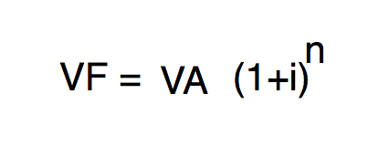
ingresos gravables (+) |  | $55,650,000.00 | $58,989,000.00 | $62,528,340.00 | $66,280,040.40 | $70,256,842.82
egresos deducibles (-) |  | $52,470,000.00 | $55,618,200.00 | $58,955,292.00 | $62,492,609.52 | $66,242,166.09
depreciacion y amortizacion (-) |  | $2,500,000.00 | $2,500,000.00 | $2,500,000.00 | $2,500,000.00 | $2,500,000.00
utilidad antes impuesto (=) |  | $680,000.00 | $870,800.00 | $1,073,048.00 | $1,287,430.88 | $1,514,676.73
impuesto causado |  | $238,000.00 | $304,780.00 | $375,566.80 | $450,600.81 | $530,136.86
impuesto pagado (-) |  |  | $238,000.00 | $304,780.00 | $375,566.80 | $450,600.81 | $530,136.86
depreciacion y amortizacion (+) |  | $2,500,000.00 | $2,500,000.00 | $2,500,000.00 | $2,500,000.00 | $2,500,000.00
egresos no deducibles (-)
ingreosos no gravables (+) |  |  |  |  |  |  |  | Es la parte que no se deprecia de un activo, porque es el valor que la empresa espera que tenga al finalizar su vida útil.
valor rescate del proyecto (+) |  |  |  |  |  | $6,691,127.89
(=) flujo neto de efectivo | -$43,000,000.00 | $3,180,000.00 | $3,132,800.00 | $3,268,268.00 | $3,411,864.08 | $10,255,203.81 | -$530,136.86

Flujo de caja a pesos Corrientes (Inflación) USD
conceptos/periodos | 0 | 1 | 2 | 3 | 4 | 5 | 6
inversion inicial (-)
ingresos gravables (+)
egresos deducibles (-)
depreciacion y amortizacion (-)
utilidad antes impuesto (=)
impuesto causado
impuesto pagado (-)
depreciacion y amortizacion (+)
egresos no deducibles (-)
ingreosos no gravables (+)
valor rescate del proyecto (+)
(=) flujo neto de efectivo

Calculo de la TIR Y VPN
 | Ingresos
 | 43000000 | $58,150,000.00 | $61,489,000.00 | $65,028,340.00 | $68,780,040.40 | $79,447,970.71
 |  |  |  |  |  |  |  | Inversión Inicial | 43000000
Por cada peso invertido yo estoy recibiendo una ganancia de $1,10
 | 0 | 1 | 2 | 3 | 4 | 5 | 6 | B/C | $1.10

VPI > VPE = Nuestro Proyecto genera mas Ingresos que gastos por lo que por el momento no vamos a generar perdidas
VPE > VPI = Nuesto Proyecto genera perdidas tiene mas gastos que ingresos habra que esperar la TIR Y VPN
VPI = VPE = Nuestro Proyecto No genera gancias pero tampoco perdidas tendriamos que esperar el calculo de la TIR para saber el retorno de nuestro capital invertido y VPN para saber la Utilidad del proyecto
 | 43000000 | $52,470,000.00 | $55,856,200.00 | $59,260,072.00 | $62,868,176.32 | $66,692,766.90 | $530,136.86
 | Egresos |  |  |  |  |  |  | VPI (Valor Presente de Ingresos) | $291,846,378.20
 |  |  |  |  |  |  |  | VPE (Valor Presente de Egresos) | $266,035,137.79

fLUJO NETO EFECTIVO | -$43,000,000.00 | $3,180,000.00 | $3,132,800.00 | $3,268,268.00 | $3,411,864.08 | $10,255,203.81 | -$530,136.86

 | Tabla de Ingresos |  |  |  |  |  |  | TIO (Tasa Interna de Oprtunidad) | 10%
 | Item /Periodo | Año 1 | Año 2 | Año 3 | Año 4 | Año 5
 | Ingresos Gravables | $55,650,000.00 | $58,989,000.00 | $62,528,340.00 | $66,280,040.40 | $70,256,842.82 |  | TIR (Tasa interna de Retorno) | -16%
 | depreciacion y amortizacion (+) | $2,500,000.00 | $2,500,000.00 | $2,500,000.00 | $2,500,000.00 | $2,500,000.00
 | valor rescate del proyecto (+) |  |  |  |  | $6,691,127.89 |  | VPN (Valor presente neto) | -$26,665,726.52

 | Total de Ingresos | $58,150,000.00 | $61,489,000.00 | $65,028,340.00 | $68,780,040.40 | $79,447,970.71

 | Tabla de Egresos
 | Item /Periodo | Año 1 | Año 2 | Año 3 | Año 4 | Año 5 | Año 6
 | egresos deducibles (-) | $52,470,000.00 | $55,618,200.00 | $58,955,292.00 | $62,492,609.52 | $66,242,166.09
 | impuesto pagado (-) |  | $238,000.00 | $304,780.00 | $375,566.80 | $450,600.81 | $530,136.86
 | egresos no deducibles (-)

 | Total de Ingresos | $52,470,000.00 | $55,856,200.00 | $59,260,072.00 | $62,868,176.32 | $66,692,766.90 | $530,136.86

Inversión Inicial+(inversión Año1,Año2 ...*( 1+TIO)^-Periodo (n)

